상품제안서
[송월] 스누피 리버 2매 세트 | 상품코드: F20902

 |  |  |  |  |  |  | 02-412-0044 | www.easy1.co.kr
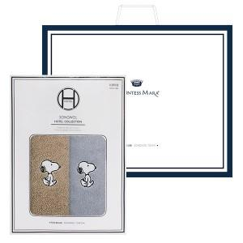

【상세/제작정보】 | ★자수인쇄는 주문전 문의 먼저 주세요

【인쇄/포장옵션】 | 실크, 자수 / 포장불가능

【공급단가】 | 수량 | 100~ | 300~ | 500~ | 1,000~ | 3,000~
*VAT별도 | 단가 | 9,160원 | 8,830원 | 8,500원 | 8,180원 | 7,850원

【상품 URL】 | https://dev.easy1.co.kr:443/src/goods_detail.php?gdno=20902

